Độ phủ
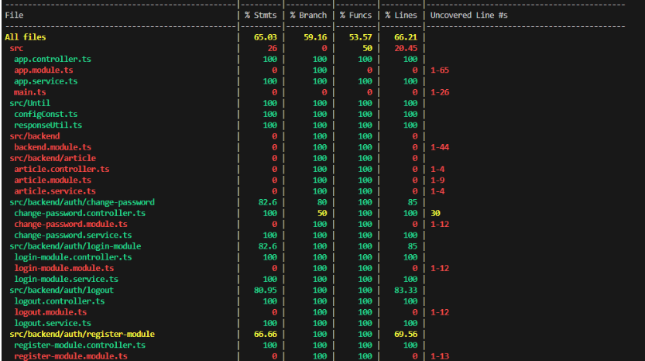
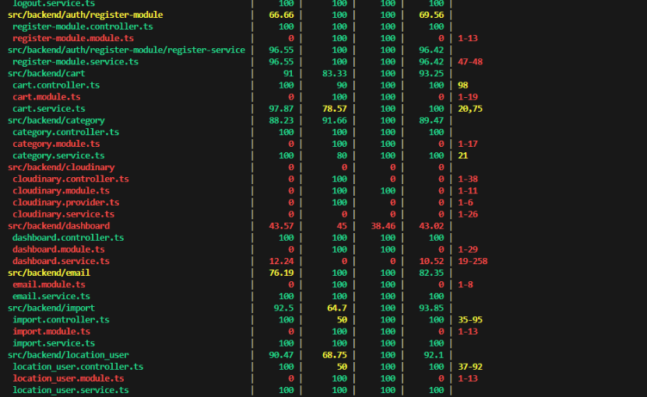
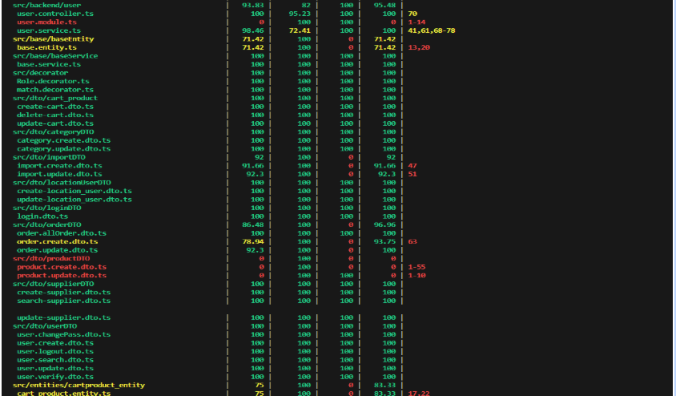
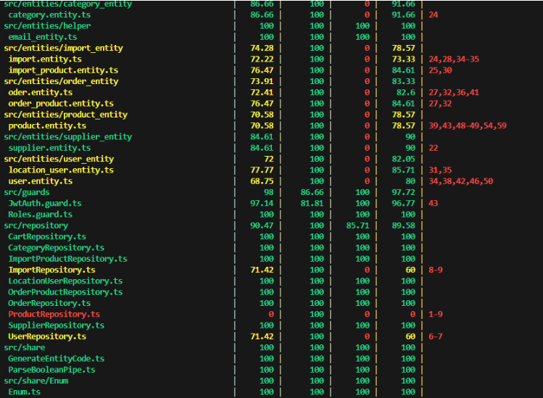
Tool: sử dụng thư viện Jest có hỗ trợ Coverage: Statements:65.03 Branches: 59.16 Functions: 53.57 Lines: 66.21

